URP
官方船的项目，有一个昼夜系统控制器
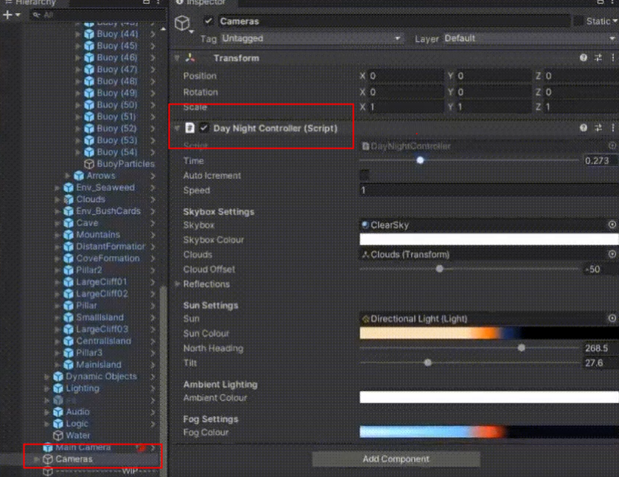

 | Boat Attack Demo
 | 专门介绍Demo

